Sheet1
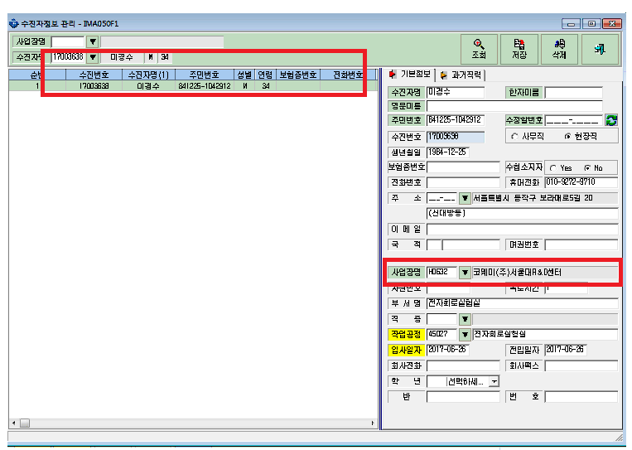
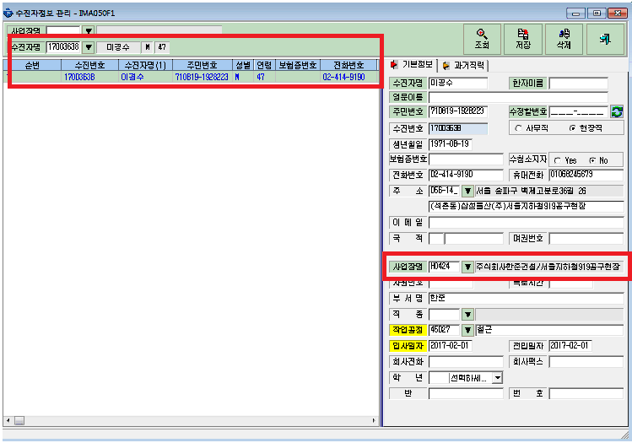
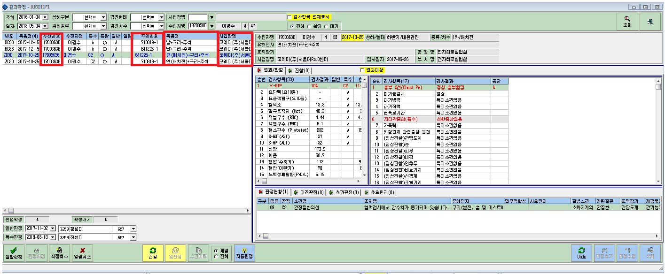

주민번호도 다르고 회사도 다르고 당시 받았던 유해인자도 달랐었는데 수진자 번호가 같아지면서 사업장이 코웨이로 다 바뀌고 유해인자도 다 똑같아졌습니다.
수진자정보를 보시면 나이, 회사 다름에도 수진자번호는 같아요.
무슨일인가요??

